VALIDACION SELECT
Vamos a la ficha datos / grupo herramientas de datos
 | LISTA FIJA | LISTA ACTUALIZABLE | OPCIONES FIJAS | OPCIONES ACTUALIZABLES
 | A | A ACTUALIZABLE | A | A ACTUALIZABLE
 | B | B ACTUALIZABLE | B | B ACTUALIZABLE
 | C | OTRA OPCION | C | OTRA OPCION
 |  |  | D

Vamos a la opcion validadcion de datos
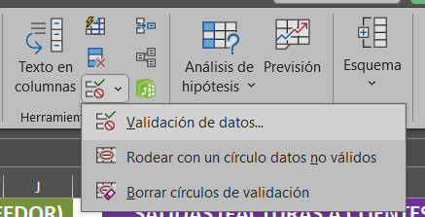

Mostramos mensaje de error
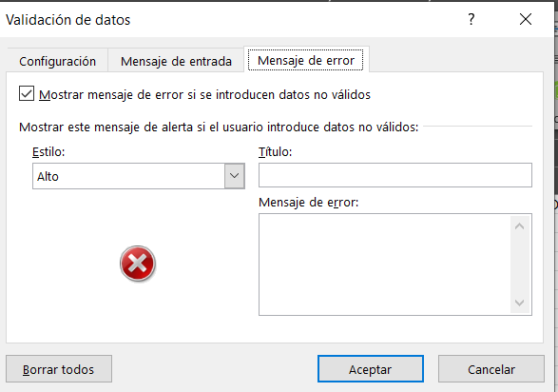

Proteger hoja:No deja insertar filas a la tabla

POR ULTIMO BLOQUEAR
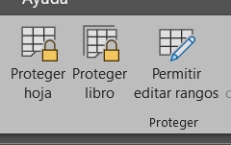
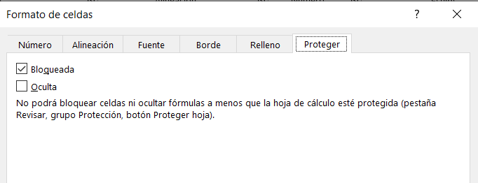
TABLA PRODUCTOS | TABLA ENTRADA Y SALIDAS

BLOQUEAR CELDAS DE ENTRADAS Y SALIDAS | BLOQUEAR LA COLUMNA ARTICULOS

Buscar VB
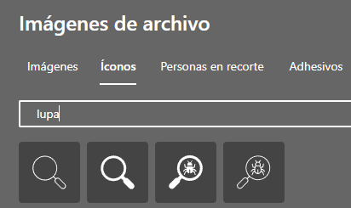
 | A011 |  |  |  | paso 1
 |  |  |  |  | ir al | Menu insertar / ilustraciones / formas

COD | ARTICULO | ENTRADAS | SALIDAS | STOCK
No se encontro

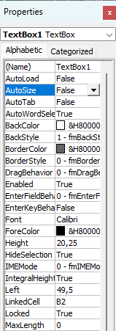
 |  |  |  |  |  |  | paso 3
 |  |  |  |  |  |  | busco linkedCell y lo asocio a la celda B2
https://www.youtube.com/watch?v=JQjxFpAk0YQ |  |  |  |  | paso 2
 |  |  |  |  | ir al menu | programador/control active X/ cuadro texto
tabla a la que le aplicaremos la funcion filtrar mediante cuadro de texto del control activeX |  |  |  |  | organiza dentro de la ilustracion y desactiva el modo diseño
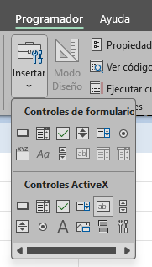
COD | ARTICULO | ENTRADAS | SALIDAS | STOCK
A001 | ESPONJAS | 60 | 50 | 10
A002 | VINAGRE | 0 | 21 | -21
A003 | DETERGENTE | 0 | 15 | -15
A004 | LIMPIA VIDRIOS | 20 | 13 | 7
A005 | QUITAMANCHAS | 30 | 2 | 28
A006 | LUSTRAMUEBLES | 43 | 0 | 43
A007 | CEPILLO INODORO | 26 | 5 | 21
A008 | MOPA O FREGENA | 67 | 23 | 44
A009 | GUANTES DE GOMA | 112 | 0 | 112
A010 | CHAMPU SAVITEL | 0 | 0 | 0

 |  |  |  |  | paso 4
 |  |  |  |  | Usamos funcion filtrar() y sus parametros son tabla, columna de busqueda y mensaje.

 |  |  |  |  | =FILTRAR(TABLA1;TABLA1[COD]=B2;"No se encontro")

